3.2 Exakte Annuitätenmethode
3.2 Ermittlung der Kapitalkosten bei gemischter Finanzierung mit nicht investitionskonformer Laufzeit

Gemischte Finanzierung: Es wird Eigen- und Fremdkapital eingesetzt.
nicht investitionskonform: Laufzeit des Kredites (=LZ) entspricht nicht der Nutzungsdauer (=ND) des Investitionsobjektes
Die LZ kann nur kürzer sein als die Nutzungsdauer.

Bei der Ermittlung der Kapitalkosten stellt sich nun die Frage, wie der Kapitaldienst (=KD) finanzmathematisch exakt in Kapitalkosten
umgewandelt werden kann.
Die Umwandlung erfolgt mit Hilfe des Rentenbarwertfaktors und des Annuitätenfaktors nach folgender Formel:
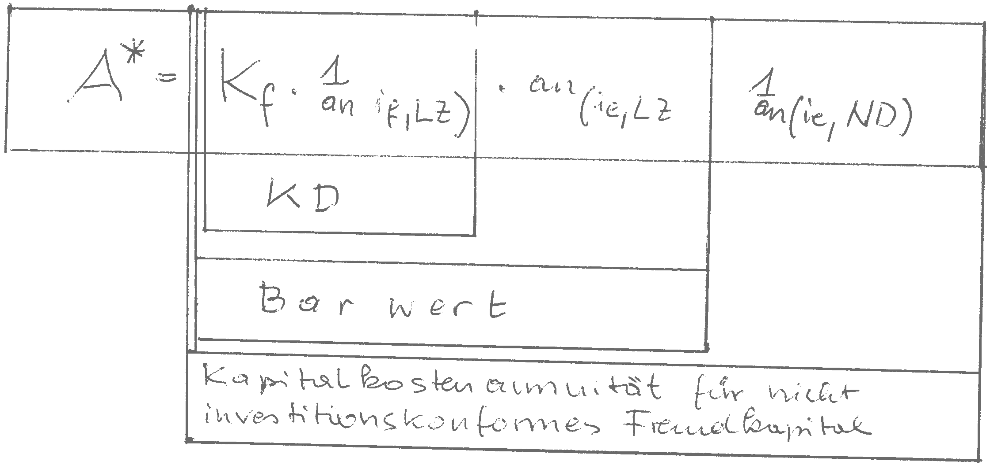

A* Kapitalkostenannuität für nichtinvestitionskonformes Fremdkapital
Kf Kreditbetrag = FK Fremdkapital
if Zinsfuß Fremdkapital
ie Zinsfuß Eigenkapital
LZ laufzeit des Kredites
ND Nutzungsdauer dier Investition in Jahren
1/an (if;LZ) Annuitätenfaktor zur Ermittlung des KD
KD Kapitaldienst
an(ie;LZ) Barwertfaktor
1/an (ie;ND) Annuitätenfaktor zur Ermittlung der Kapitalkostenannuität

MIt Hilfe der exakten Annuitätenmethode ist es möglich Investitionen auf ihre Wirtschaftlichkeit und Finanzierbarkeit
hin zu prüfen.

Die Prinzipien der Prüfung der Wirtschaftlichkeit und Finanzierbarkeit sind bereits bekannt und sehen wie folgt aus:

 | Wirtschaftlichkeit | Finanzierbarkeit
 | Leistungen | Geldmittelzuflüsse
 | -Kosten | -Geldmittelabflüsse
 | =Betriebsergebnis (Be) | =Überschuss/Unterdckung

Die Wirtschaftlichkeit ist gegeben, wenn das Betriebsergebnis positiv ist.
Die Finanzierbarkeit ist gegeben wenn ein Überschuss entsteht oder mindestens die Geldmittelzuflüsse
die Geldmittelabflüsse decken.

